ADMINISTRATIVAS
NOTAS DE GESTIÓN ADMINISTRATIVA
1. Introducción:
El período que se informa, comprende del 01 de enero al 30 de septiembre de 2020; diversos e importantes ajustes en los procedimientos y normas para la emisión y recepción de las participaciones federales y estatales, forma parte también del período de transición para la implementación de la armonización contable, una paridad cambiaria con relación al precio del dólar que refleja una devaluación de 17.27 % acumulada en lo que va del ejercicio del año. Este proceso de cambios, ajustes y preparación para la implementación de nuevos procedimientos conlleva a la doble labor de cumplir con las exigencias en curso y aprender, preparar y ejecutar las nuevas normas que la información financiera ha de contener.
2. Describir el panorama Económico y Financiero:
La operación económica financiera de esta Administración Municipal 2018-2021, en general y en lo particular en este período, opera bajo la exigencia de cumplimiento estricto y puntual de las normas jurídicas. En este período, esa operación genera niveles de laboriosidad evidentemente más extensos dado que se cumple con las normas de operación actuales y se transita a un sistema de armonización contable con estándares de exigencia enfocados a aspectos de disciplina financiera, que el actualmente no se había contemplado. Esta condición de transición es sin duda alguna un elemento determinante en la toma de decisiones de esta administración. Para el periodo del segundo semestre del ejercicio a consecuencia del efecto de la Contingencia de la Pandemia, se espera una caída en general de la economía Mexicana, y del PIB (Producto Interno Bruto) bajaría en este panorama de incertidumbre económica y la inflación estimada ascendería; El Municipio de Juárez, no sería la excepción, siendo afectado por estos factores macroeconómicos.
3. Autorización e Historia:
a) Fecha de creación del ente.
La región donde se ubica Ciudad Juárez, Chihuahua, fue sometida por Juan de Oñate el 30 de abril de 1598, quien tomó posesión de los terrenos en nombre del rey Felipe II, pero no dejó ninguna fundación. Fueron los Misioneros de la Orden de San Francisco quienes fundaron la “Misión de Nuestra Señora de Guadalupe de los Mansos del Paso del Río del Norte” el 8 de diciembre de 1659, por medio del misionero Fray García de San Francisco.
Originalmente llamada Paso del Norte, recibió su actual nombre en 1888 en honor a Benito Juárez, quien se refugió en la ciudad durante la Segunda Intervención Francesa. Ha sido en más de una ocasión la capital provisional de la República bajo los mandatos de los presidentes Benito Juárez, Francisco I. Madero y Venustiano Carranza, e igualmente, cuartel del General Francisco Villa.
Tomando en consideración la relevante actitud del Benemérito de las Américas (Don Benito Juárez), por Decreto del Congreso del Estado de Chihuahua, promulgado el 24 de julio de 1888 y publicado el 30 del mismo mes, el nombre de Villa Paso del Norte cambia por el de Ciudad Juárez, ordenamiento que entró en vigor el 16 de septiembre de 1888.
La designación de “Heroica Ciudad Juárez”, fue por una petición en aquel entonces Gobernador del Estado de Chihuahua, César Duarte Jaquéz, la cual fue aprobada en 2011 por el Congreso del Estado de Chihuahua, debido al importante papel que jugó la ciudad en la Revolución Mexicana, principalmente durante la Revolución Maderista.
Inicia operaciones con su denominación fiscal ante la Secretaría de Hacienda y Crédito Público, con fecha 10 de octubre de 1974.
b) Principales cambios en su estructura.
Ciudad Juárez es la cabecera del Municipio de Juárez, uno de los 67 municipios que integran el estado de Chihuahua, el gobierno del municipio le corresponde al ayuntamiento, que se encuentra compuesto por el Presidente Municipal y el Cabildo conformado por los 20 veinte Regidores. El ayuntamiento es electo por un periodo de tres años, con opción a reelección para los siguientes tres años del periodo inmediato.
La estructura está basada en el Reglamento Orgánico de la Administración Pública del Municipio de Juárez, Estado de Chihuahua, aprobada en la Sesión número 14 del 22 de diciembre del 2016, última actualización en el Acuerdo No. 219/2019 publicado en el P.O.E. No. 102 de fecha 21 de diciembre de 2019.
En materia de administración económica financiera Ciudad Juárez ha sido vanguardia al impulsar el movimiento municipalista. Ahora, con las nuevas disposiciones en materia de administración pública, planeación y contabilidad gubernamental, al igual que los entes federales, estatales y toda la administración pública, ingresa a la tendencia de la administración enfocada a resultados y a la rendición de cuentas y transparencia gubernamental.
4. Organización y Objeto Social:
La administración pública municipal es la actividad que realiza el Gobierno Municipal, en la prestación de bienes y servicios públicos para satisfacer las necesidades; garantizando los derechos de la población que se encuentra establecida en un espacio geográfico determinado, en los términos que prevén las disposiciones jurídicas que regulan la administración pública municipal.
a) Objeto social.
b) Principal actividad.
Prestar Servicios Públicos a la población de conformidad al artículo 115 de la Constitución Política de los Estados Unidos Mexicanos, En los municipios se instituyen los fines que pretenden conseguir, para satisfacer las necesidades de la comunidad municipal, para garantizar una convivencia armoniosa, la paz social y el bien común, garantizando la moralidad, la salubridad, el orden público y la buena imagen, satisfaciendo las necesidades colectivas de sus habitantes, mediante la adecuada prestación de los servicios públicos municipales;
Actividades principales:
· Regulación de terrenos y predios, Instrumentando los mecanismos para prevenir y evitar la formación de asentamientos humanos irregulares
· Alumbrado público.
· Limpia, recolección, traslado, tratamiento y disposición final de residuos.
· Regulación del comercio establecido e informal.
· Panteones.
· Rastro.
· Conservación de Parques y jardines, así como áreas verdes.
· Construcción, rehabilitación, mantenimiento y ampliación de vialidades.
· La Seguridad pública y policía preventiva para garantizar la tranquilidad, seguridad y los bienes de las personas que residan o transiten por su territorio.
· Tránsito y Vialidad.
· Estacionamientos públicos.
· Promover el desarrollo cultural y educativo del municipio.
· Preservar y fomentar los valores cívicos y culturales para acrecentar la identidad municipal, estatal y nacional.
· Centros Comunitarios.
· Programas de Salud preventiva.
· Fomento al deporte y educación física con infraestructura deportiva.
· Protección civil, a través de los H. cuerpos de Bomberos y Rescate
· Desarrollo urbano, vigilar el adecuado y ordenado crecimiento urbano en el municipio;
· Promover la integración familiar y social de sus habitantes;
· Defensa de los Derechos Humanos;
· Preservar la ecología y el medio ambiente en el municipio.
· Promoción del desarrollo económico de la entidad.
· Programas de desarrollo agropecuario y rural.
· Incremento de la resiliencia y recuperación del tejido social.
c) Ejercicio fiscal.
Periodo del 01 de enero al 30 de septiembre del 2020.
d) Régimen jurídico.
Institución de orden público, base de la división territorial y de la organización política y administrativa del Estado de Chihuahua, con personalidad jurídica y patrimonio propio, autónomo en su Gobierno Interior y con libre administración de su Hacienda, de acuerdo al artículo 115 de la Constitución Política de los Estados Unidos Mexicanos, y artículos 8, 9 y del Código Municipal para el Estado de Chihuahua.
Persona Moral sin fines de lucro.
e) Consideraciones fiscales del ente:
Declaración informativa de proveedores por tasa de IVA, declaración del ISR por sueldos y salarios, por servicios profesionales, por asimilados a salarios y pago de renta de bienes inmuebles.
f) Estructura organizacional básica.
En base al Reglamento Orgánico de la Administración Pública del Municipio de Juárez, Estado de Chihuahua, aprobada por el H. Ayuntamiento en la sesión número 14 del 22 de diciembre del 2016, última actualización en el Acuerdo No. 219/2019 publicado en el P.O.E. No. 102 de fecha 21 de diciembre de 2019.
Estructura Administrativa:
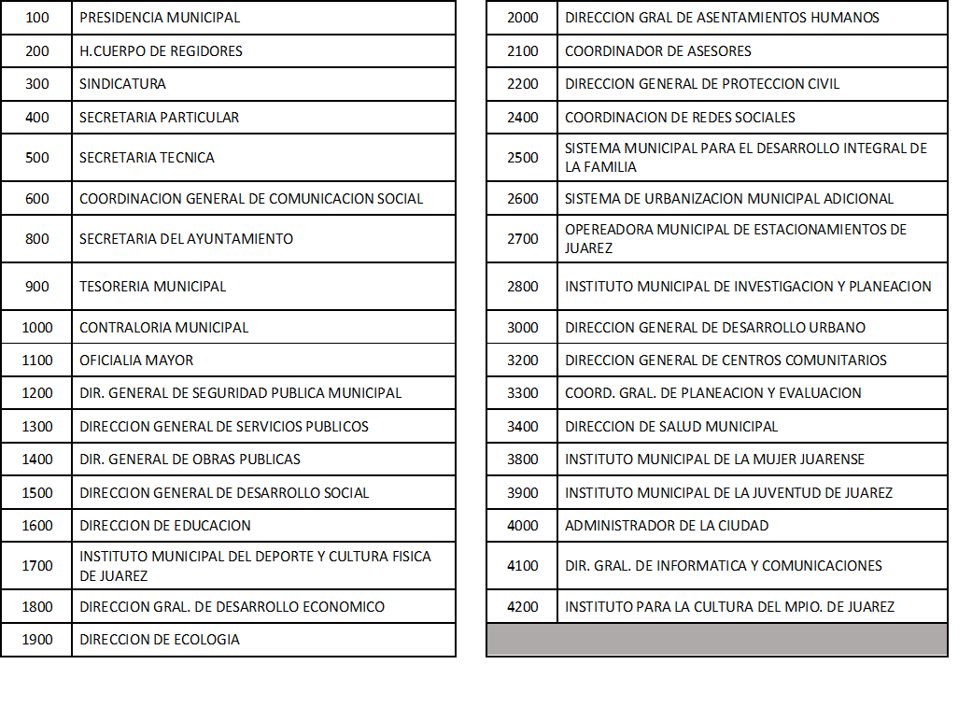

g) Fideicomisos, mandatos y análogos de los cuales es fideicomitente o fiduciario.
5. Bases de Preparación de los Estados Financieros:
La implementación del sistema informático para la armonización contable se encuentra en fase de construcción y revisión. Empero, la Ley de Contabilidad Gubernamental, la normatividad emitida por la CONAC, los postulados básicos, las bases de medición, el plan de implementación de la base devengado y disposiciones aplicables se observan y conservan para disposición de la administración municipal, Congreso y ciudadanos.
6. Políticas de Contabilidad Significativas:
Con motivo de la administración enfocada en la efectividad a través del presupuesto basado en resultados (PBR), el sistema de evaluación del desempeño (SED), la homologación contable, la rendición de cuentas y la transparencia gubernamental, durante esta administración se han ordenado, construido e implementado adecuaciones a los procesos, sistemas y métodos del quehacer económico financiero. Para cada ajuste a procedimientos se ha ordenado el asiento informático y la adecuación o implementación del sistema tecnológico digital que lo contenga.
a) Beneficios a empleados:
b) Provisiones:
La Comisión Gasto Financiamiento, autoriza canalizar las economías del Presupuesto de Egresos para atender la contingencia provocada por la pandemia del Coronavirus Covid 19, por la cantidad de $13,136,928.00 (Trece millones cientos treinta y seis mil novecientos veinte y ocho pesos m.n.) de los cuales $5,140,000.00 (Cinco millones ciento cuarenta mil pesos m.n.) son para los insumos que se requieran para implementar medidas sanitarias para prevenir y proteger cubriendo las necesidades de los derechohabientes y empleados de la Administración Municipal y ciudadanos que acudan a esta, por los meses que restan del año 2020, siendo el importe de manera enunciativo más no limitativo.
c) Reclasificaciones:
1.- Sesión No. 75 extraordinaria del 20 de julio del 2020, Modificación del Presupuesto de Egresos del ejercicio fiscal 2020, por la cantidad de 100,000,000.00 (cien millones de pesos 00/100 M.N.).
2.- Sesión No. 85 extraordinaria del 22 del mes de septiembre de 2020, Modificación del Presupuesto de Egresos del ejercicio fiscal 2020, por la cantidad de 280,000,000.00 (Doscientos ochenta millones de pesos 00/100 M.N.).
a.- La adecuación al presupuesto de Egresos de este ejercicio 2020 del Municipio de Ciudad Juárez, para utilizar los recursos disponibles provenientes de los ingresos que durante los ejercicios fiscales anteriores no fueron pagados ni devengados para algún rubro del gasto, por la cantidad de $200,000,000.00 (Doscientos millones de pesos m.n.) de acuerdo al Artículo 9 y 14 de la Ley de Disciplina Financiera de las entidades Federativas y Municipios;
b.- Así como la reclasificación presupuestal por la cantidad de $80,000,000.00 (ochenta millones de pesos m.n.); $40,000,000.00 millones por cambio entre funciones, de acuerdo lo establecido en el Artículo 11 fracc II del Presupuesto de Egresos para el ejercicio fiscal 2020 del Municipio de Juárez y $40,000,000.00 millones de economías en el gasto corriente no prioritario. Recursos que se canalizaran a ampliar la inversión pública productiva.

d) Depuración y cancelación de saldos:
No se registraron en este periodo.
7. Posición en Moneda Extranjera y Protección por Riesgo Cambiario:
a) Activos en moneda extranjera:
Saldo al cierre del 30 de septiembre del 2020, $8,517.19 USD
b) Pasivos en moneda extranjera:
No se tienen Pasivos en moneda extranjera.
c) Posición en moneda extranjera:
No se tienen operaciones en moneda extranjera.
d) Tipo de cambio:
22.14388 pesos M.N. por c/u USD. tipo de cambio al 30 de septiembre del 2020, fuente página del Diario Oficial de la Federación.
e) Equivalente en moneda nacional:
Saldo en cuenta de bancos en moneda extranjera 8,517.19 USD al tipo de cambio 22.14380 (Veinte y dos pesos 14/100 M.N.) por c/u, = $188,602.95 (Ciento ochenta y ocho mil seiscientos dos pesos 95/100 M.N.)
8. Reporte Analítico del Activo:
a) Importe de los gastos capitalizados en el ejercicio, tanto financieros como de investigación y desarrollo:
No se tienen este tipo de gastos.
b) Riesgos por tipo de cambio o tipo de interés de las inversiones financieras:
No se tienen inversiones financieras en moneda extranjera.
c) Valor activado en el ejercicio de los bienes construidos por la entidad:
Por este periodo de tiempo no manifiesta.
Adicionalmente, se deben incluir las explicaciones de las principales variaciones en el activo, en cuadros comparativos como sigue:
a) Inversiones en valores:
No se tienen inversiones en valores.
b) Patrimonio de Organismos descentralizados de Control Presupuestario Indirecto:
No se tiene Patrimonio en Organismos descentralizados de Control Presupuestario Indirecto
c) Inversiones en empresas de participación mayoritaria:
No se tiene inversión en este tipo de empresas.
d) Inversiones en empresas de participación minoritaria:
No se tiene inversión en este tipo de empresas.
e) Patrimonio de organismos descentralizados de control presupuestario directo, según corresponda:
No se cuenta con patrimonio, en Organismos descentralizados de Control Presupuestario directo.
9. Fideicomisos, Mandatos y Análogos:
a) Por ramo administrativo que los reporta:
Tesorería Municipal.
b) Enlistar los de mayor monto de disponibilidad, relacionando aquéllos que conforman el 80% de las disponibilidades:
Fideicomiso del Plan de movilidad urbana 204,169,728.06 M.N Incluye rendimientos
Fideicomiso del Derecho de alumbrado público 114,441,203.76 M.N. Incluye rendimientos
10. Reporte de la Recaudación:
a) Análisis del comportamiento de la recaudación correspondiente al ente público o cualquier tipo de ingreso, de forma separada los ingresos locales de los federales:

b) Proyección de la recaudación e ingresos en el mediano plazo:
Se estima una desaceleración de los ingresos por el efecto de la Pandemia, lo que se calcula que llegue la recaudación forzadamente a la meta de Ley para este ejercicio fiscal 2020.
11. Información sobre la Deuda y el Reporte Analítico de la Deuda:
a) Utilizar al menos los siguientes indicadores: deuda respecto al PIB y deuda respecto a la recaudación tomando, como mínimo, un período igual o menor a 5 años.

Información de manera agrupada por tipo de valor gubernamental o instrumento financiero en la que se considere intereses, comisiones, tasa, perfil de vencimiento y otros gastos de la deuda.


12. Calificaciones otorgadas:
Fitch Ratings ratifico la calificación de Ciudad Juárez, Chihuahua; como la Perspectiva es Estable.
S&P Ratings confirman la calificación al Municipio de Juárez; como la Perspectiva se mantiene estable.
13. Eventos al Cierre:

